サイトTOP
画面定義
共通情報 |  | プロジェクト名 |  | 株式会社クワガタ様向け KID'S 受発注機能改修 |  |  |  |  |  |  | 作成者 | solcom
 |  | システム名 |  | Kuwagata Integrated Dealing System (KID'S) |  |  |  |  |  |  | 作成日付 | 2019-02-19
 |  | 工程名 |  | 基本設計 |  |  |  |  |  |  | バージョン | 0.6
 |  | ドキュメントID |  | KIDS0002 |  |  |  |  |  |  | 更新者
 |  | ドキュメント名 |  | 基本設計 画面設計書 |  |  |  |  |  |  | 更新日付
書誌情報 |  | 画面ID |  | U-00-01
 |  | 画面の名称 |  | サイトTOP
 |  | 概要 |  | サイトTOP。ここからログイン画面へ遷移する。

画面レイアウト

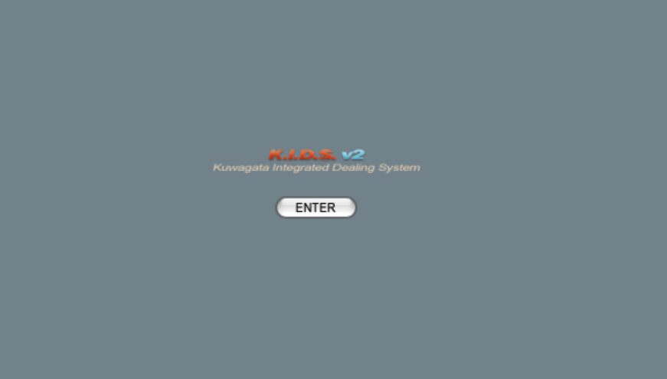

画面レイアウトに変更なし

派生画面
なし

項目定義
No. | 名称 |  | 部品 |  | I/O | 必須 | 形式 | 桁数 | 下限 | 上限 | 初期値
1 | 「ENTER」 |  | ボタン |  | I | - | - | - | - | - | 固定値「ENTER」

動作定義
No. | 項目 |  | 動作 |  |  |  | 処理
1 | 「ENTER」 |  | クリック |  |  |  | ユーザログイン画面(U-01-01)を別ウィンドウで開く
 |  |  | ※ユーザーログイン画面(U-01-01)は本改修において改修対象外であるため、本書では扱わない

備考
1 | KID'Sシステム受発注機能改修 要件定義書 「5.マルチブラウザ対応」より、本システムの推奨ブラウザは『Microsoft Edge』および『Google Chrome』とする。
2 | 『Firefox』『Internet Explorer』等、推奨環境ではないが一定のシェアが見込めるブラウザについては、CSSハック等を使用して見た目を近づける。
3 | スマホ用ブラウザ等のそもそも非対応である環境については考慮せず、画面レイアウトが崩れてもそれが仕様通りの挙動であるとする。

メインメニュー
画面定義
共通情報 |  | プロジェクト名 |  | 株式会社クワガタ様向け KID'S 受発注機能改修 |  |  |  |  |  |  |  | 作成者 | solcom
 |  | システム名 |  | Kuwagata Integrated Dealing System (KID'S) |  |  |  |  |  |  |  | 作成日付 | 2019-02-19
 |  | 工程名 |  | 基本設計 |  |  |  |  |  |  |  | バージョン | 0.6
 |  | ドキュメントID |  | KIDS0002 |  |  |  |  |  |  |  | 更新者
 |  | ドキュメント名 |  | 基本設計 画面設計書 |  |  |  |  |  |  |  | 更新日付
書誌情報 |  | 画面ID |  | U-00-03
 |  | 画面の名称 |  | メインメニュー
 |  | 概要 |  | メインメニュー。ここから各機能へ分岐する。また、ポップアップダイアログを除く各画面下部にある「MAIN MENU」からこの画面に戻れる。

画面レイアウト

新レイアウト

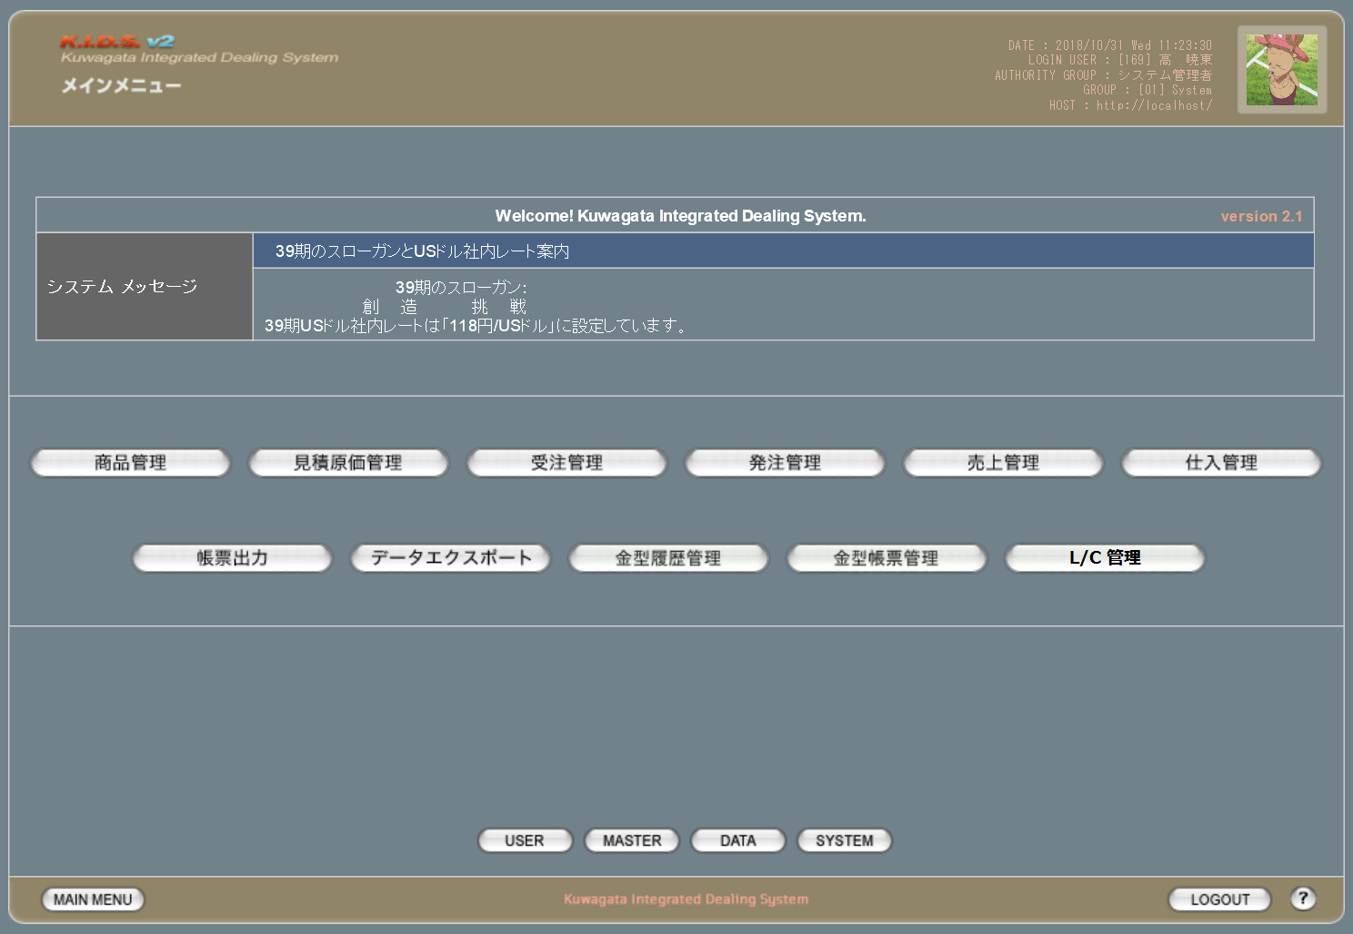

旧レイアウト

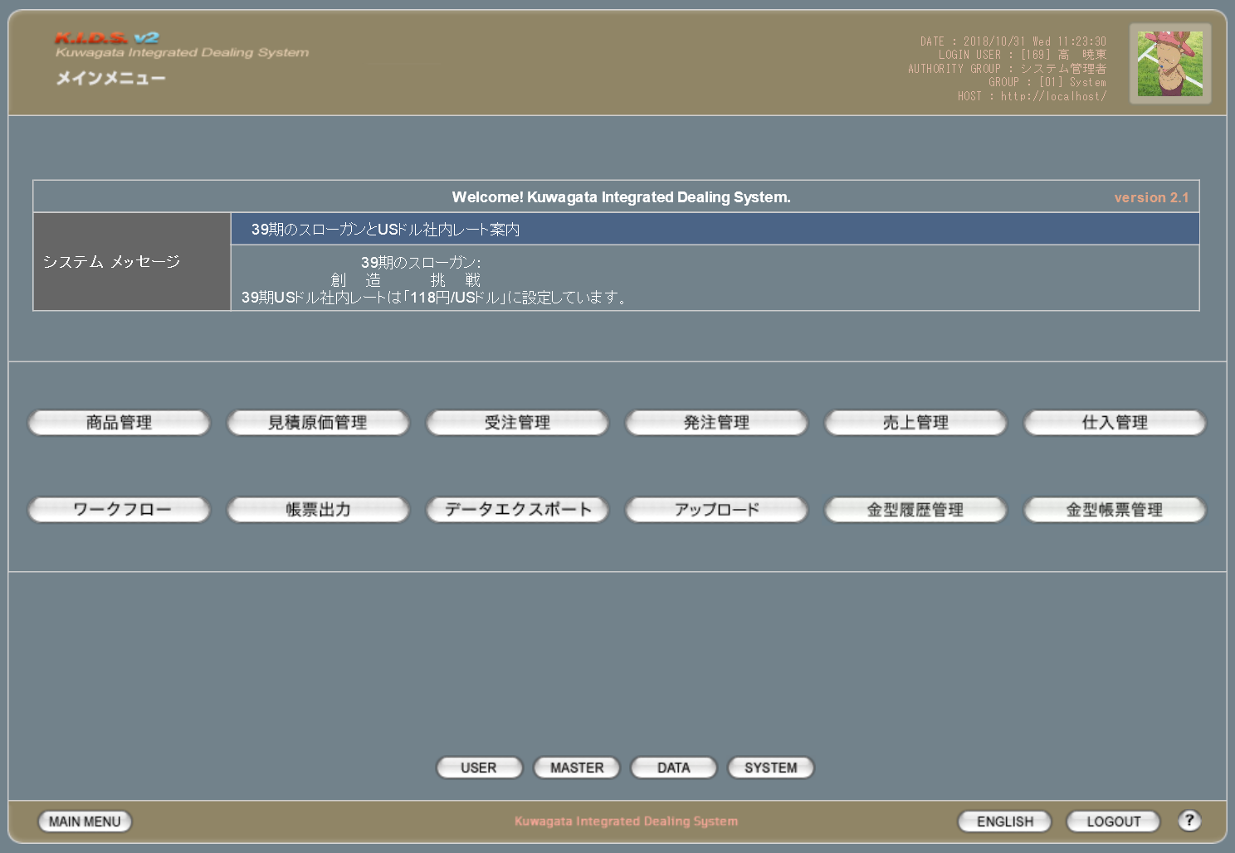

各ボタンのプルダウン

 | 旧レイアウト |  |  | 新レイアウト |  |  | 概要
 |  |  |  |  |  |  | 本改修により商品登録機能が廃止されるため、プルダウンを削除

 |  |  |  |  |  |  | 本改修により受注登録機能が廃止されるため、プルダウンを削除

 |  |  |  |  |  |  | 本改修により機能が変更されるためプルダウンの内容を変更

 |  |  |  |  |  |  | 本改修により機能が変更されるためプルダウンの内容を変更

 |  |  |  |  |  |  | 本改修によりワークフロー管理機能が廃止されるため、自体を削除

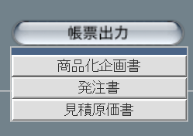
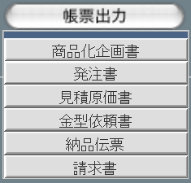
 |  |  |  |  |  |  | 本改修により出力できる帳票が増えるため、プルダウンを追加

 |  |  |  |  |  |  | 見積原価管理のアップロード機能と同等であるため削除

 |  |  |  |  |  |  | 本改修によりL/C管理機能が新規追加されるため、プルダウンを追加

派生画面
1 | なし

項目定義
No. | 名称 |  | 部品 |  | I/O | 必須 | 形式 |  | 桁数 | 下限 | 上限 | 初期値
1 | システムメッセージ タイトル |  | ラベル |  | O | - | - |  | - | - | - | m_systeminformation.strsysteminformationtitle

2 | システムメッセージ 本文 |  | ラベル |  | O | - | - |  | - | - | - | m_systeminformation.strsysteminformationbody

3 | 「商品管理」 |  |  |  | I | - | - |  | - | - | - | 固定値「商品管理」
4 | 「見積原価管理」 |  |  |  | I | - | - |  | - | - | - | 固定値「見積原価管理」
5 | 「受注管理」 |  |  |  | I | - | - |  | - | - | - | 固定値「受注管理」
6 | 「発注管理」 |  |  |  | I | - | - |  | - | - | - | 固定値「発注管理」
7 | 「売上管理」 |  |  |  | I | - | - |  | - | - | - | 固定値「売上管理」
8 | 「仕入管理」 |  |  |  | I | - | - |  | - | - | - | 固定値「仕入管理」
9 | 「帳票出力」 |  |  |  | I | - | - |  | - | - | - | 固定値「帳票出力」
10 | 「データエクスポート」 |  |  |  | I | - | - |  | - | - | - | 固定値「データエクスポート」
11 | 「金型履歴管理」 |  |  |  | I | - | - |  | - | - | - | 固定値「金型履歴管理」
12 | 「金型帳票管理」 |  |  |  | I | - | - |  | - | - | - | 固定値「金型帳票管理」
13 | 「L/C管理」 |  |  |  | I | - | - |  | - | - | - | 固定値「L/C管理」
14 | 「USER」 |  |  |  | I | - | - |  | - | - | - | 固定値「USER」
15 | 「MASTER」 |  |  |  | I | - | - |  | - | - | - | 固定値「MASTER」
16 | 「DATA」 |  |  |  | I | - | - |  | - | - | - | 固定値「DATA」
17 | 「SYSTEM」 |  |  |  | I | - | - |  | - | - | - | 固定値「SYSTEM」
18 | 「MAIN MENU」 |  |  |  | I | - | - |  | - | - | - | 固定値「MAIN MENU」
19 | 「LOGOUT」 |  |  |  | I | - | - |  | - | - | - | 固定値「LOGOUT」
20 | ヘルプ |  |  |  | I | - | - |  | - | - | - | 固定値「？」
 | ※13(L/C管理)はログインしているユーザの権限が「経理担当者」である場合のみ表示される
 | ※18(MAIN MENU)～20(ヘルプ)については今後の各画面で表示される際の説明を省略する

改修対象項目定義
No. | 名称 |  | 種別 | 改修内容
1 | L/C管理 |  | 追加 | 本改修によりL/C管理機能が追加されるため追加。
2 | ワークフロー |  | 削除 | 本改修によりワークフロー管理が使用されなくなるため削除。
3 | アップロード |  | 削除 | 見積原価管理のアップロード機能と同等であるため削除。
4 | 言語切り替え |  | 削除 | 本改修により英語メニューを不使用とするため削除。
 | ※4(言語切り替え)については今後の各画面で表示される際の説明を省略する。

動作定義
No. | 項目 |  |  |  | 動作 |  |  | 処理
1 | 商品管理 |  |  |  | クリック |  |  | 商品検索画面(U-02-02)に同ウィンドウで遷移
2 | 見積原価管理 |  |  |  | クリック |  |  | 見積原価管理メニュー画面(U-03-00)に同ウィンドウで遷移
3 | 見積原価管理 |  |  |  | マウスオーバー |  |  | 「見積原価検索」「アップロード」を持つプルダウンメニューを表示
4 | 見積原価検索 |  |  |  | クリック |  |  | 見積原価検索画面(U-03-04)に同ウィンドウで遷移
5 | アップロード |  |  |  | クリック |  |  | 見積原価アップロード画面(U-03-01)に同ウィンドウで遷移
6 | 受注管理 |  |  |  | クリック |  |  | 受注検索画面(U-04-02)に同ウィンドウで遷移
7 | 発注管理 |  |  |  | クリック |  |  | 発注管理メニュー画面(U-05-00)に同ウィンドウで遷移
8 | 発注管理 |  |  |  | マウスオーバー |  |  | 「発注検索」「発注書修正」を持つプルダウンメニューを表示
9 | 発注検索 |  |  |  | クリック |  |  | 発注検索画面(U-05-02)に同ウィンドウで遷移
10 | 発注書修正 |  |  |  | クリック |  |  | 発注書修正画面(U-05-07)に同ウィンドウで遷移
11 | 売上管理 |  |  |  | クリック |  |  | 売上管理メニュー画面(U-06-00)に同ウィンドウで遷移
12 | 売上管理 |  |  |  | マウスオーバー |  |  | 「納品伝票発行」「売上検索」を持つプルダウンメニューを表示
13 | 納品伝票発行 |  |  |  | クリック |  |  | 納品伝票発行画面(U-06-01)に同ウィンドウで遷移
14 | 売上検索 |  |  |  | クリック |  |  | 売上検索画面(U-06-02)に同ウィンドウで遷移
15 | 仕入管理 |  |  |  | クリック |  |  | 仕入管理メニュー画面(U-07-00)に同ウィンドウで遷移
16 | 仕入管理 |  |  |  | マウスオーバー |  |  | 「仕入登録」「仕入検索」を持つプルダウンメニューを表示
17 | 仕入登録 |  |  |  | クリック |  |  | 仕入登録画面(U-07-01)に同ウィンドウで遷移
18 | 仕入検索 |  |  |  | クリック |  |  | 仕入検索画面(U-07-02)に同ウィンドウで遷移
19 | 帳票出力 |  |  |  | クリック |  |  | 帳票出力メニュー画面(U-09-00)に同ウィンドウで遷移
20 | 帳票出力 |  |  |  | マウスオーバー |  |  | 「商品化企画書」「発注書」「見積原価書」「金型依頼書」「納品伝票」「請求書」を持つプルダウンメニューを表示

21 | 商品化企画書 |  |  |  | クリック |  |  | 商品化企画書検索画面(U-09-01)に同ウィンドウで遷移 ※本書では扱わない
22 | 発注書 |  |  |  | クリック |  |  | 発注書検索画面(U-09-03)に同ウィンドウで遷移
23 | 見積原価書 |  |  |  | クリック |  |  | 見積原価書検索画面(U-09-05)に同ウィンドウで遷移
24 | 金型依頼書 |  |  |  | クリック |  |  | 金型依頼書検索画面(U-09-07)に同ウィンドウで遷移 ※本書では扱わない
25 | 納品伝票 |  |  |  | クリック |  |  | 納品伝票検索画面(U-09-09)に同ウィンドウで遷移
26 | 請求書 |  |  |  | クリック |  |  | 請求書検索画面(U-09-11)に同ウィンドウで遷移
27 | データエクスポート |  |  |  | クリック |  |  | データエクスポートメニュー画面(U-10-00)に同ウィンドウで遷移 ※本書では扱わない
28 | 金型管理履歴 |  |  |  | クリック |  |  | 金型履歴管理メニュー画面(U-12-00)に同ウィンドウで遷移 ※本書では扱わない
29 | 金型管理履歴 |  |  |  | マウスオーバー |  |  | 「金型履歴登録」「金型履歴検索」を持つプルダウンメニューを表示
30 | 金型履歴登録 |  |  |  | クリック |  |  | 金型履歴登録画面(U-12-01)に同ウィンドウで遷移 ※本書では扱わない
31 | 金型履歴検索 |  |  |  | クリック |  |  | 金型履歴検索画面(U-12-02)に同ウィンドウで遷移 ※本書では扱わない
32 | 金型帳票管理 |  |  |  | クリック |  |  | 金型帳票管理メニュー画面(U-13-00)に同ウィンドウで遷移 ※本書では扱わない
33 | 金型帳票管理 |  |  |  | マウスオーバー |  |  | 「金型帳票登録」「金型帳票検索」を持つプルダウンメニューを表示
34 | 金型帳票登録 |  |  |  | クリック |  |  | 金型帳票登録画面(U-13-01)に同ウィンドウで遷移 ※本書では扱わない
35 | 金型帳票検索 |  |  |  | クリック |  |  | 金型帳票検索画面(U-13-02)に同ウィンドウで遷移 ※本書では扱わない
36 | L/C管理 |  |  |  | クリック |  |  | L/C管理メニュー画面(U-14-00)に同ウィンドウで遷移
37 | L/C管理 |  |  |  | マウスオーバー |  |  | 「L/C情報」「L/C設定変更」「L/C編集」「L/C帳票出力」を持つプルダウンメニューを表示

38 | L/C情報 |  |  |  | クリック |  |  | L/C情報画面(U-14-01)に同ウィンドウで遷移
39 | L/C設定変更 |  |  |  | クリック |  |  | L/C設定変更画面(U-14-02)に同ウィンドウで遷移
40 | L/C編集 |  |  |  | クリック |  |  | L/C編集画面(U-14-03)に同ウィンドウで遷移
41 | L/C帳票出力 |  |  |  | クリック |  |  | L/C帳票出力画面(U-14-04)に同ウィンドウで遷移
42 | USER |  |  |  | クリック |  |  | ユーザ管理メニュー画面(M-00-00)に同ウィンドウで遷移 ※本書では扱わない
43 | MASTER |  |  |  | クリック |  |  | マスタ管理メニュー画面(M-01-00)に同ウィンドウで遷移 ※本書では扱わない
44 | DATA |  |  |  | クリック |  |  | 締め処理画面(M-03-01)に同ウィンドウで遷移
45 | SYSTEM |  |  |  | クリック |  |  | システム管理メニュー画面(M-04-00)に同ウィンドウで遷移 ※本書では扱わない
46 | LOGOUT |  |  |  | クリック |  |  | ログアウト確認画面(U-01-02)に同ウィンドウで遷移 ※本書では扱わない
47 | ヘルプ |  |  |  | クリック |  |  | ヘルプ画面を別ウィンドウで表示 ※本書では扱わない

商品管理メニュー
画面定義
共通情報 |  | プロジェクト名 |  | 株式会社クワガタ様向け KID'S 受発注機能改修 |  |  |  |  |  |  |  | 作成者 | solcom
 |  | システム名 |  | Kuwagata Integrated Dealing System (KID'S) |  |  |  |  |  |  |  | 作成日付 | 2019-02-19
 |  | 工程名 |  | 基本設計 |  |  |  |  |  |  |  | バージョン | 0.6
 |  | ドキュメントID |  | KIDS0002 |  |  |  |  |  |  |  | 更新者
 |  | ドキュメント名 |  | 基本設計 画面設計書 |  |  |  |  |  |  |  | 更新日付
書誌情報 |  | 画面ID |  | U-02-00
 |  | 画面の名称 |  | 商品管理メニュー
 |  | 概要 |  | 本改修により廃止。商品登録機能の廃止により本画面に残るボタンが「商品検索」のみになり、存在意義がなくなるため。

画面レイアウト

本改修により廃止

派生画面
なし

項目定義
No. | 名称 |  | 部品 |  | I/O | 必須 | 形式 |  | 桁数 | 下限 | 上限 | 初期値
- | - |  | - |  | - | - | - |  | - | - | - | -

動作定義
No. | 項目 |  |  | 動作 |  |  |  | 処理
- | - |  |  | - |  |  |  | -

備考
1 | 本改修により廃止

商品登録
画面定義
共通情報 |  | プロジェクト名 |  | 株式会社クワガタ様向け KID'S 受発注機能改修 |  |  |  |  |  |  |  | 作成者 | solcom
 |  | システム名 |  | Kuwagata Integrated Dealing System (KID'S) |  |  |  |  |  |  |  | 作成日付 | 2019-02-19
 |  | 工程名 |  | 基本設計 |  |  |  |  |  |  |  | バージョン | 0.6
 |  | ドキュメントID |  | KIDS0002 |  |  |  |  |  |  |  | 更新者
 |  | ドキュメント名 |  | 基本設計 画面設計書 |  |  |  |  |  |  |  | 更新日付
書誌情報 |  | 画面ID |  | U-02-01
 |  | 画面の名称 |  | 商品登録
 |  | 概要 |  | 本改修により廃止。商品データは見積原価計算書のアップロードにより自動生成される。

画面レイアウト

本改修により廃止

派生画面
なし

項目定義
No. | 名称 |  | 部品 |  | I/O | 必須 | 形式 |  | 桁数 | 下限 | 上限 | 初期値
- | - |  | - |  | - | - | - |  | - | - | - | -

動作定義
No. | 項目 |  |  | 動作 |  |  |  | 処理
- | - |  |  | - |  |  |  | -

備考
1 | 本改修により廃止

商品検索
画面定義
共通情報 |  |  | プロジェクト名 |  |  | 株式会社クワガタ様向け KID'S 受発注機能改修 |  |  |  |  |  |  |  |  |  | 作成者 | solcom
 |  |  | システム名 |  |  | Kuwagata Integrated Dealing System (KID'S) |  |  |  |  |  |  |  |  |  | 作成日付 | 2019-02-19
 |  |  | 工程名 |  |  | 基本設計 |  |  |  |  |  |  |  |  |  | バージョン | 0.6
 |  |  | ドキュメントID |  |  | KIDS0002 |  |  |  |  |  |  |  |  |  | 更新者
 |  |  | ドキュメント名 |  |  | 基本設計 画面設計書 |  |  |  |  |  |  |  |  |  | 更新日付
書誌情報 |  |  | 画面ID |  |  | U-02-02
 |  |  | 画面の名称 |  |  | 商品検索
 |  |  | 概要 |  |  | 登録された商品データを検索する画面。本画面は元画面(「メインメニュー」U-00-03)と同ウィンドウで遷移する。

画面レイアウト

新レイアウト

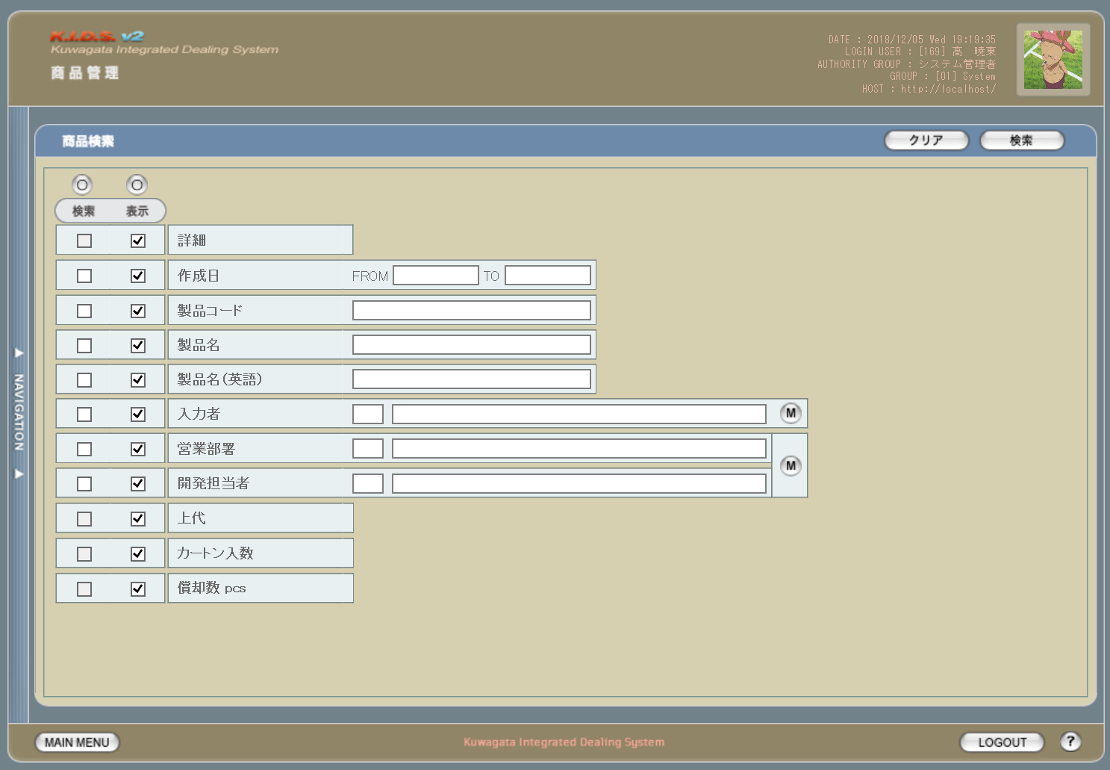

旧レイアウト

 | (1) |  |  |  |  |  |  |  |  |  |  | (2)
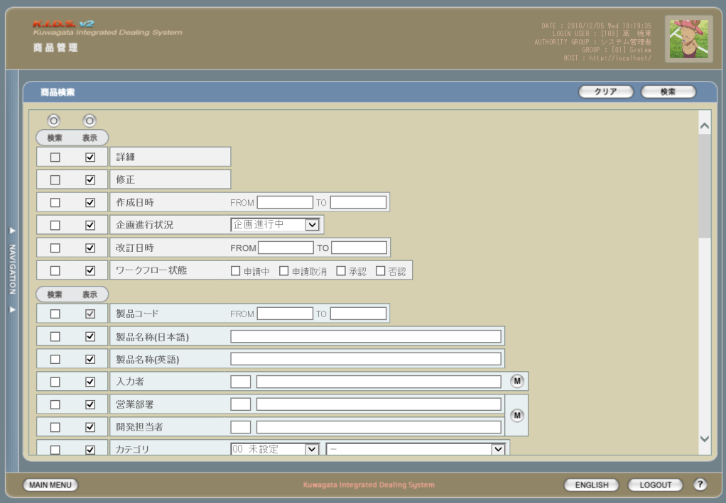
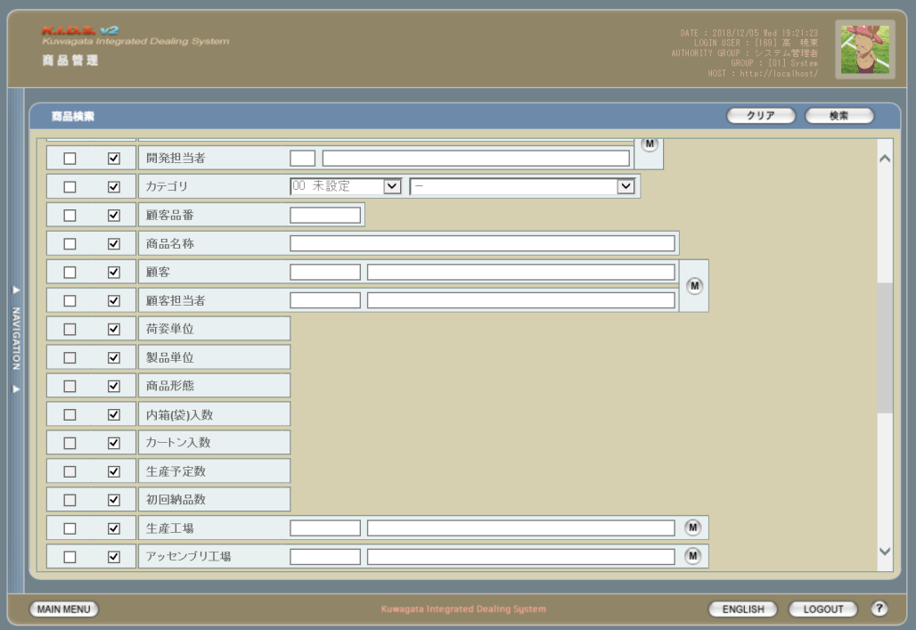

 | (3) |  |  |  |  |  |  |  |  |  |  | (4)
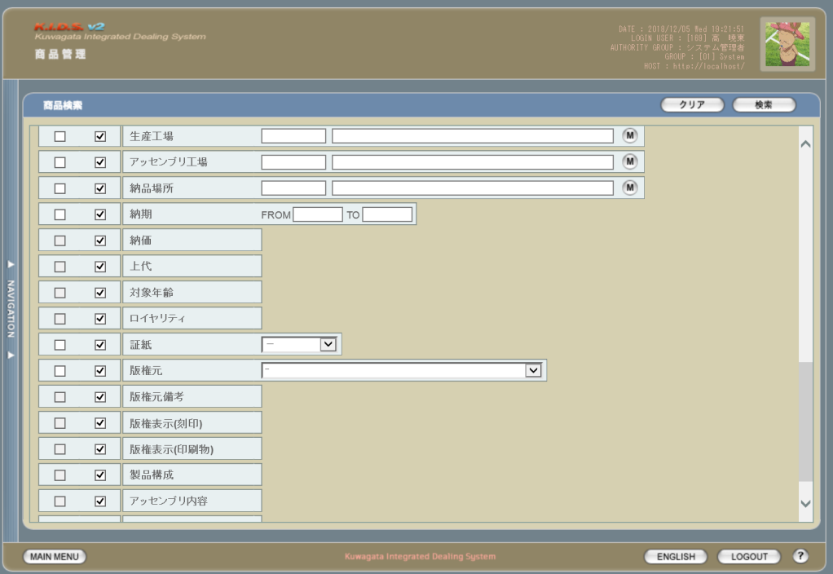
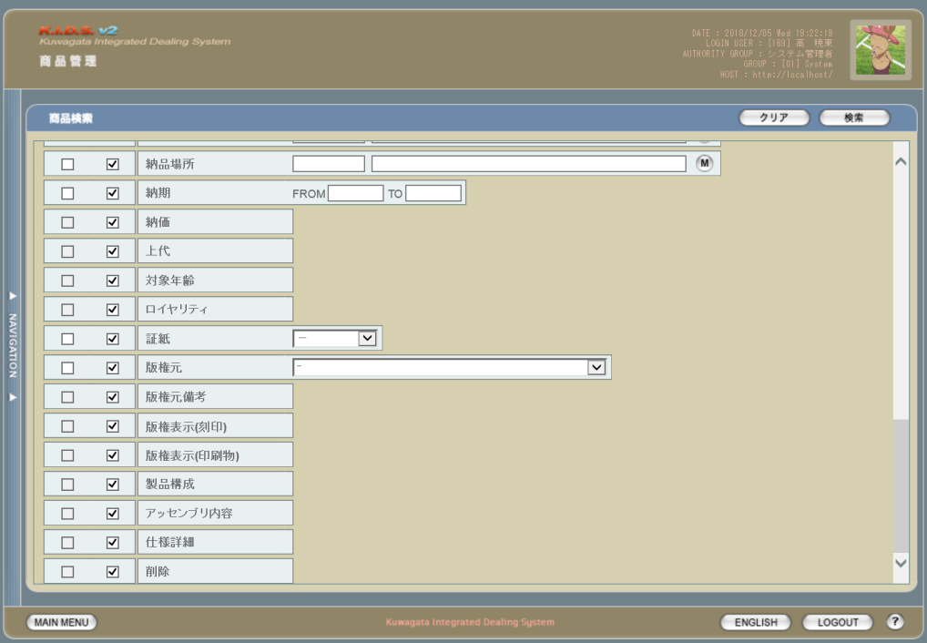

派生画面
1 | U-02-02-1 |  | 商品一覧 |  | 商品データの検索結果一覧を表示する画面。この画面は前画面(U-02-02)とは別ウィンドウで表示する。
画面レイアウト

2 | U-02-02-2 |  | エラーダイアログ |  | 作成日および製品コードの入力時にエラーがあった場合に通知する画面。この画面は前画面(U-02-02)上に表示するJavaScript制御のアラートボックスである。

画面レイアウト

 |  |  |  |  | ・Google Chromeの場合 |  |  |  |  |  |  |  |  | ・Microsoft Edgeの場合
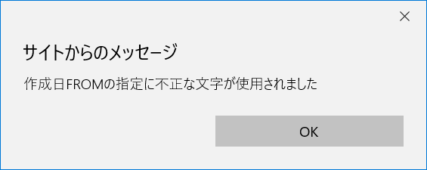

3 | U-02-02-3 |  | エラー画面 |  | 検索結果が多すぎる・DBアクセスエラー発生等、何らかの理由で検索が成功しなかったことを通知する画面。この画面は前画面(U-02-02)とは別ウィンドウで表示する。

画面レイアウト

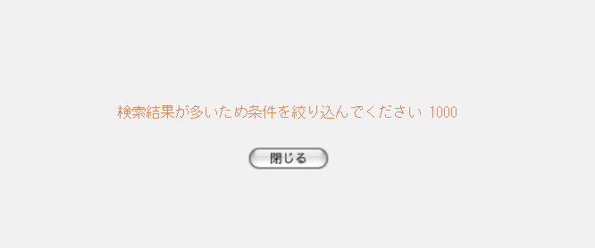

項目定義
No. | 名称 |  |  | 部品 |  |  |  | I/O | 必須 | 形式 |  |  | 桁数 | 下限 | 上限 | 初期値
1 | 検索全条件切替 |  |  | ボタン |  |  |  | I | - | - |  |  | - | - | - | OFF
2 | 表示全項目切替 |  |  | ボタン |  |  |  | I | - | - |  |  | - | - | - | OFF
3 | 検索条件チェック |  |  | チェックボックス |  |  |  | I | - | - |  |  | - | - | - | OFF
4 | 表示項目チェック |  |  | チェックボックス |  |  |  | I | - | - |  |  | - | - | - | ON
5 | 作成日FROM |  |  | テキストボックス |  |  |  | I | △ ※1 | ※3 |  |  | 4+2+2 | - | - | -
6 | 作成日TO |  |  | テキストボックス |  |  |  | I |  |  |  |  | 4+2+2 | - | - | -
7 | 製品コード |  |  | テキストボックス |  |  |  | I | △ ※2 | ※4 |  |  | 5(+2) | - | - | -
8 | 製品名 |  |  | テキストボックス |  |  |  | I |  | - |  |  | - | - | - | -
9 | 製品名（英語） |  |  | テキストボックス |  |  |  | I |  | 半角英数字 |  |  | - | - | - | -
10 | 入力者コード |  |  | テキストボックス |  |  |  | I |  | - |  |  | - | - | - | -
11 | 入力者名 |  |  | テキストボックス |  |  |  | I |  | - |  |  | - | - | - | -
12 | 営業部署コード |  |  | テキストボックス |  |  |  | I |  | - |  |  | - | - | - | -
13 | 営業部署名 |  |  | テキストボックス |  |  |  | I |  | - |  |  | - | - | - | -
14 | 開発担当者コード |  |  | テキストボックス |  |  |  | I |  | - |  |  | - | - | - | -
15 | 開発担当者名 |  |  | テキストボックス |  |  |  | I |  | - |  |  | - | - | - | -
16 | 入力者マスタボタン |  |  | ボタン |  |  |  | I | - | - |  |  | - | - | - | -
17 | 部署マスタボタン |  |  | ボタン |  |  |  | I | - | - |  |  | - | - | - | -
18 | クリアボタン |  |  | ボタン |  |  |  | I | - | - |  |  | - | - | - | 固定値「クリア」
19 | 検索ボタン |  |  | ボタン |  |  |  | I | - | - |  |  | - | - | - | 固定値「検索」
20 | コピーボタン |  |  | ボタン |  |  |  | I | - | - |  |  | - | - | - | -
21 | 詳細ボタン |  |  | ボタン |  |  |  | I | - | - |  |  | - | - | - | -
22 | 作成日 |  |  | ラベル |  |  |  | O | - | - |  |  | - | - | - | m_product.dtminsertdate
23 | 製品コード |  |  | ラベル |  |  |  | O | - | - |  |  | - | - | - | m_product.strproductcode
24 | 製品名 |  |  | ラベル |  |  |  | O | - | - |  |  | - | - | - | m_product.strproductname
25 | 製品名（英語） |  |  | ラベル |  |  |  | O | - | - |  |  | - | - | - | m_product.strproductenglishname
26 | 入力者 |  |  | ラベル |  |  |  | O | - | - |  |  | - | - | - | m_product.lnginputusercodeからm_user.struserdisplaycodeとm_user.struserdisplaynameを取得

27 | 営業部署 |  |  | ラベル |  |  |  | O | - | - |  |  | - | - | - | m_product.lnginchargegroupcodeからm_group.strgroupdisplaycodeとm_group.strgroupdisplaynameを取得

28 | 開発担当者 |  |  | ラベル |  |  |  | O | - | - |  |  | - | - | - | m_product.lnginchargeusercodeからm_user.struserdisplaycodeとm_user.struserdisplaynameを取得

29 | 上代 |  |  | ラベル |  |  |  | O | - | - |  |  | - | - | - | m_product.curretailprice
30 | カートン入数 |  |  | ラベル |  |  |  | O | - | - |  |  | - | - | - | m_product.lngcartonquantity
31 | 償却数pcs |  |  | ラベル |  |  |  | O | - | - |  |  | - | - | - | m_product.lngproductionquantity
32 | OKボタン |  |  | ボタン |  |  |  | I | - | - |  |  | - | - | - | 固定値「OK」
33 | エラーメッセージ |  |  | ラベル |  |  |  | O | - | - |  |  | - | - | - | 下記エラーメッセージ参照
34 | 閉じるボタン |  |  | ボタン |  |  |  | I | - | - |  |  | - | - | - | 固定値「閉じる」
 | ※1 | 作成日の検索条件チェックがONの場合、作成日FROMか作成日TOのどちらかが必須
 | ※2 | 該当項目の検索条件チェックがONの場合必須
 | ※3 | 基本フォーマットは「yyyy/mm/dd」。ただし「yyyymm」「yyyy/mm」「yyyy/m」および「yyyymmdd」「yyyy/m/d」「yyyy/mm/d」「yyyy/m/dd」も可とする。
 |  | 基本フォーマット以外で入力された場合、バリデーションチェック通過のタイミングで「yyyy/mm/dd」形式に自動変更される。
 |  | (yyyymm、yyyy/mm、yyyy/mの場合「yyyy/mm/01」となる)
 |  | それ以外の形式(yyyymd、yymmdd等)はバリデーションチェックでエラーとする。
 | ※4 | 製品コードxxxxx(半角数字5桁)と枝番(リバイスコード2桁)を「_(半角アンダーバー)」でつなぐ。枝番は省略可。
 |  | 枝番を省略した際は該当する製品コードを持つ再販商品すべても検索対象となる。

改修対象項目定義
No. | 名称 |  |  | 種別 |  | 改修内容
1 | 製品コード |  |  | 変更 |  | 製品コードの複数指定を可能とする。連続しない複数の製品コードは「,(半角カンマ)」つなぎ、連続する複数の製品コードはその最小値と最大値を「-(半角ハイフン)」つなぎで指定する。「,」「-」の前後に半角スペースを入れても可(全角スペースは不可)。

2 | 償却数 pcs |  |  | 追加 |  | 見積原価計算書フォーマット変更に伴い、表示項目として追加。
3 | 修正 |  |  | 削除 |  | 商品修正画面廃止に伴い削除。
4 | ワークフロー状態 |  |  | 削除 |  | ワークフロー機能廃止に伴い削除。
5 | 削除 |  |  | 削除 |  | 商品削除画面廃止に伴い削除。

動作定義
No. | 項目 |  |  |  |  | 動作 |  |  |  |  | 処理
1 | 検索全条件切替 |  |  |  |  | クリック |  |  |  |  | 全項目のON/OFF切替
2 | 表示全項目切替 |  |  |  |  | クリック |  |  |  |  | 全項目のON/OFF切替
3 | 検索条件チェック |  |  |  |  | 切替 |  |  |  |  | 該当の検索条件チェックのON/OFFを切り替える
4 | 表示項目チェック |  |  |  |  | 切替 |  |  |  |  | 該当の表示項目チェックのON/OFFを切り替える
10 | 入力者マスタ |  |  |  |  | クリック |  |  |  |  | 入力者検索(改修対象外)
11 | 部署マスタ |  |  |  |  | クリック |  |  |  |  | 営業部署検索、開発担当者検索(改修対象外)
12 | クリア |  |  |  |  | クリック |  |  |  |  | 入力中のすべての項目を初期値状態に変更する
13 | 検索 |  |  |  |  | クリック |  |  |  |  | バリデーションチェック、日付フォーマット変更、商品検索
14 | コピー |  |  |  |  | クリック |  |  |  |  | 表示中の一覧をHTML形式でクリップボードにコピーする
15 | 詳細 |  |  |  |  | クリック |  |  |  |  | 該当商品の商品詳細画面(U-02-03)を別ウィンドウで開く
16 | OK |  |  |  |  | クリック |  |  |  |  | アラートボックス(U-02-02-2)を閉じて、商品検索画面(U-02-02)の表示状態に戻る
17 | 閉じる |  |  |  |  | クリック |  |  |  |  | エラー画面(U-02-02-3)を閉じて、商品検索画面(U-02-02)の表示状態に戻る

処理定義
No. | 処理名 |  |  |  |  |  | 処理内容
1 | バリデーションチェック |  |  |  |  |  | 1 | 検索条件チェックがONの項目が未入力の場合(※1)、エラーメッセージNo.1をセットする
 |  |  |  |  |  |  | 2 | 作成日FROM、作成日TOのいずれか1件以上が正規表現「^\d{4}(\/)?\d{4}(\/)?(\d{1,2})?$」に一致しない場合、エラーメッセージNo.2をセットする

 |  |  |  |  |  |  | 3 | 作成日FROM、作成日TOのいずれか1件以上が正規表現「^\d{7}$」に一致する場合、エラーメッセージNo.2をセットする。

 |  |  |  |  |  |  | 4 | 製品コード(範囲指定・複数指定の場合は1件ずつチェックを行う)が正規表現「^\d{5}(_\d{2})?$」に一致しない場合、エラーメッセージNo.2をセットする

 |  |  |  |  |  |  | 5 | 作成日FROM、作成日TOから「/」を除去し、「年(先頭から4桁めまで)」「月(5・6桁めをゼロパディング入り2桁に変換)」「日(それ以降をゼロパディング入り2桁に変換、入力値が6桁以下の場合は「01」とする)」に分割する

 |  |  |  |  |  |  | 6 | 作成日FROM・作成日TOのいずれか1件以上が存在しない日付(2/31等)の場合、エラーメッセージNo.3をセットする

 |  |  |  |  |  |  | 7 | 作成日FROMが作成日TOよりも未来の日付である場合、エラーメッセージNo.4をセットする
 |  |  |  |  |  |  | 8 | 作成日FROMが現在の日付よりも未来である場合、エラーメッセージNo.5をセットする
 |  |  |  |  |  |  | 9 | エラーメッセージがセットされている場合、エラーダイアログ(U-02-02-2)を開く
2 | 日付フォーマット変更 |  |  |  |  |  | バリデーションチェックNo.5で分割した年・月・日を「/」でつなぎ、入力欄に再表示する
3 | 商品検索 |  |  |  |  |  | 1 | 製品コードが複数指定もしくは範囲指定された場合はOR、BETWEEN等を使用して対応する。
 |  |  |  |  |  |  | 2 | DBアクセスエラー等何らかの理由で検索処理に失敗した場合、エラーメッセージNo.6をセットする
 |  |  |  |  |  |  | 3 | 検索結果件数が1000件を超える場合、エラーメッセージNo.7をセットする
 |  |  |  |  |  |  | 4 | エラーメッセージがセットされている場合、エラー画面(U-02-02-2)を別ウィンドウで開く
 |  |  |  |  |  |  | 5 | エラーメッセージがセットされていない場合、商品一覧画面(U-02-02-1)を別ウィンドウで開く
 | ※1 | 作成日の検索条件チェックがONの場合、FROMかTOのどちらかが入力してあれば可。

エラーメッセージ
No. | エラー内容 |  |  |  |  |  |  |  |  |  | エラーメッセージ ※
1 | バリデーションチェックNo.1でエラーが発生した場合 |  |  |  |  |  |  |  |  |  | 〇〇が入力されていません
2 | バリデーションチェックNo.2～4でエラーが発生した場合 |  |  |  |  |  |  |  |  |  | 〇〇の書式に誤りがあります
3 | バリデーションチェックNo.6でエラーが発生した場合 |  |  |  |  |  |  |  |  |  | 〇〇に存在しない日付が指定されました
4 | バリデーションチェックNo.7でエラーが発生した場合 |  |  |  |  |  |  |  |  |  | 作成日FROMに作成日TOより未来の日付が指定されました
5 | バリデーションチェックNo.8でエラーが発生した場合 |  |  |  |  |  |  |  |  |  | 作成日FROMに未来の日付が指定されました
6 | 商品検索実行中にDBアクセスエラー等が発生した場合 |  |  |  |  |  |  |  |  |  | 商品データの検索に失敗しました
7 | 商品検索結果件数が1000件を超える場合 |  |  |  |  |  |  |  |  |  | 検索結果が多いため条件を絞り込んでください 1000
 | ※ | 「〇〇」には該当する項目名(作成日FROM、製品コード等)が入る

商品詳細
画面定義
共通情報 |  |  | プロジェクト名 |  | 株式会社クワガタ様向け KID'S 受発注機能改修 |  |  |  |  |  |  |  |  |  |  | 作成者 | solcom
 |  |  | システム名 |  | Kuwagata Integrated Dealing System (KID'S) |  |  |  |  |  |  |  |  |  |  | 作成日付 | 2019-02-19
 |  |  | 工程名 |  | 基本設計 |  |  |  |  |  |  |  |  |  |  | バージョン | 0.6
 |  |  | ドキュメントID |  | KIDS0002 |  |  |  |  |  |  |  |  |  |  | 更新者
 |  |  | ドキュメント名 |  | 基本設計 画面設計書 |  |  |  |  |  |  |  |  |  |  | 更新日付
書誌情報 |  |  | 画面ID |  | U-02-03
 |  |  | 画面の名称 |  | 商品詳細
 |  |  | 概要 |  | 指定された商品データの詳細情報を表示する画面。本画面は元画面(「商品一覧」U-02-02-1)とは別ウィンドウで表示する。

画面レイアウト

新レイアウト

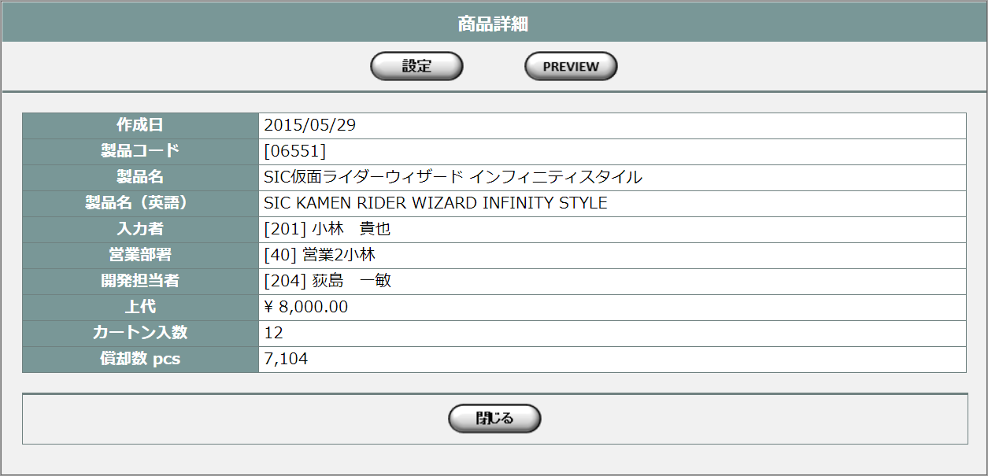

旧レイアウト

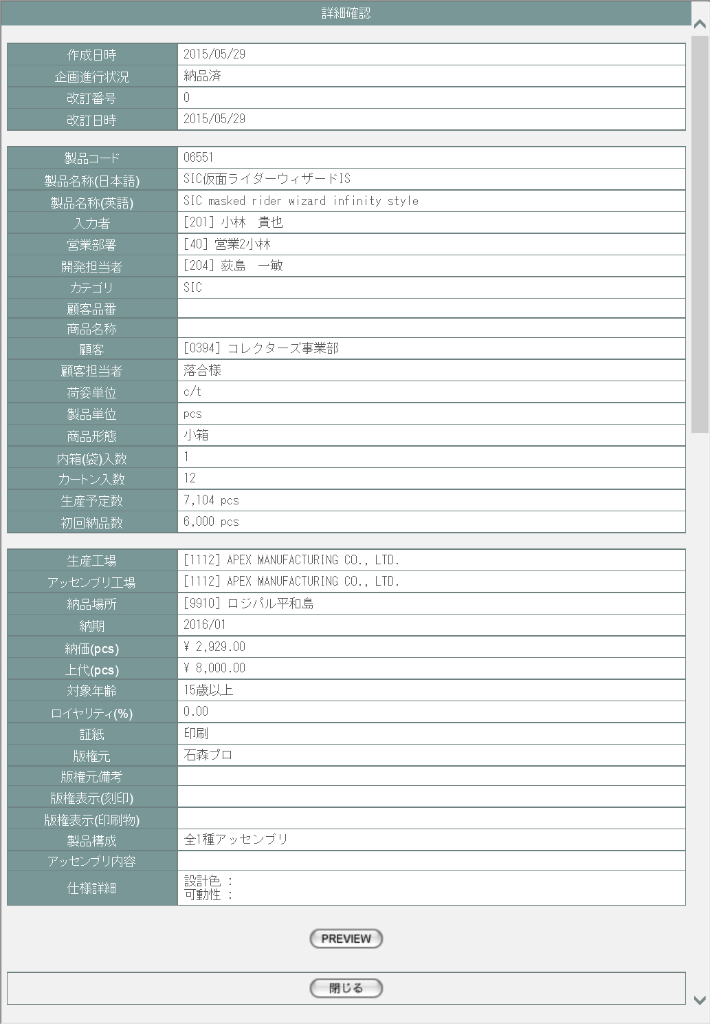

派生画面
1 | U-02-03-1 |  | 商品プレビュー |  | 商品データを印刷する際のプレビュー画面。この画面は前画面(U-02-03)とは別ウィンドウで開く。
画面レイアウト

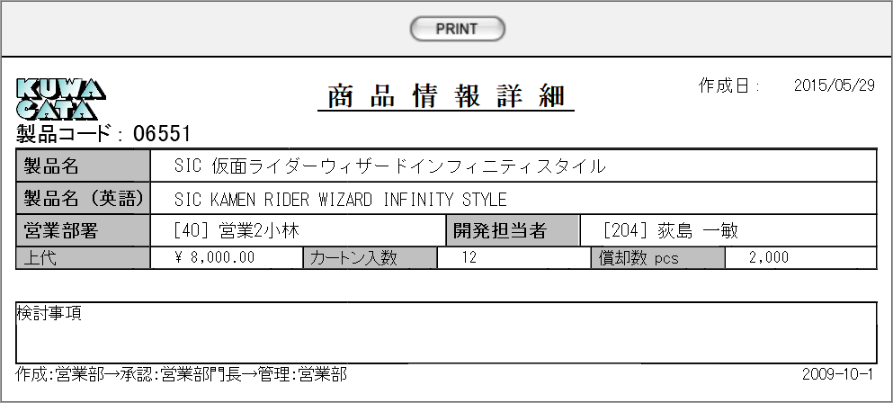

2 | U-02-03-2 |  | 詳細登録 |  | 見積原価データには影響しない商品詳細データを登録する画面。この画面は前画面(U-02-03)とは別ウィンドウで開く。

画面レイアウト

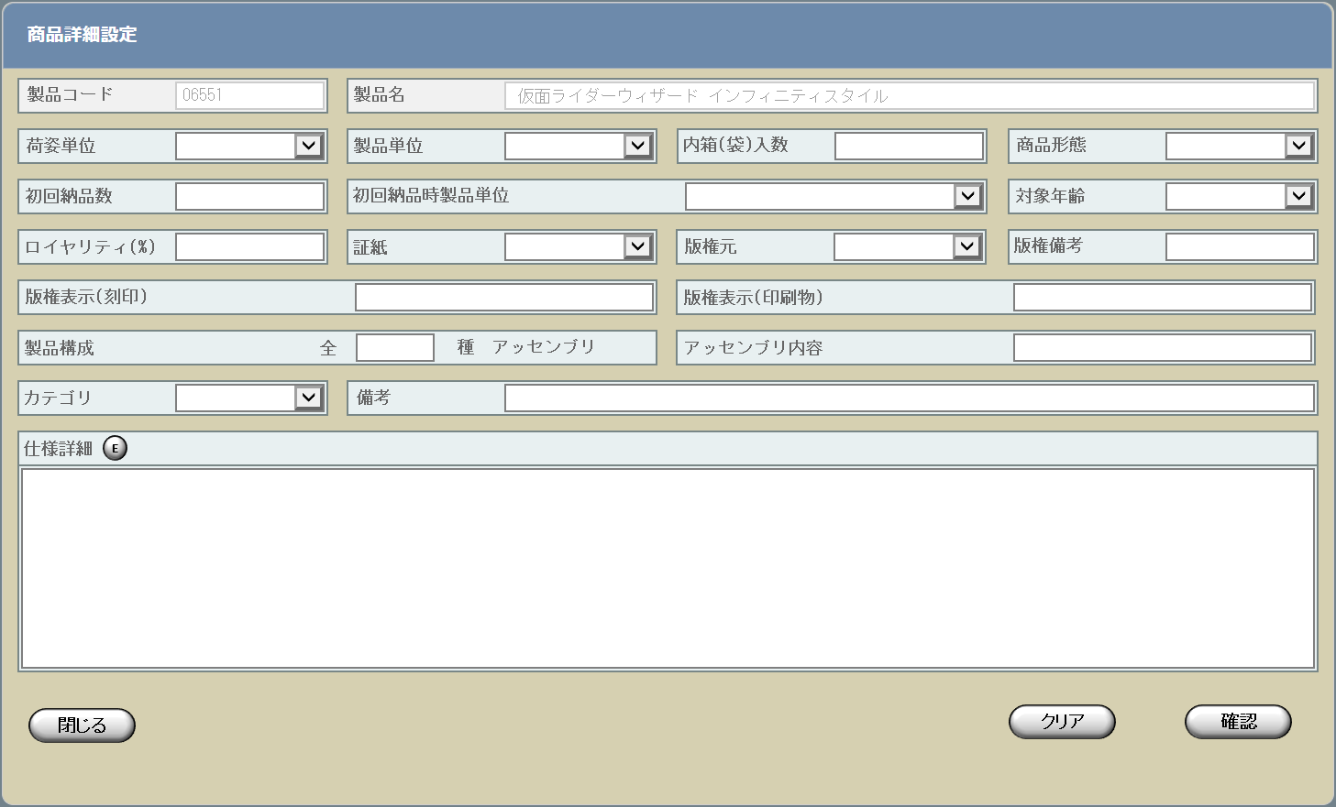

3 | U-02-03-03 |  | 詳細登録確認 |  | 商品詳細データの登録内容を確認する画面。この画面は前画面(U-02-03-02)と同ウィンドウで遷移する
画面レイアウト

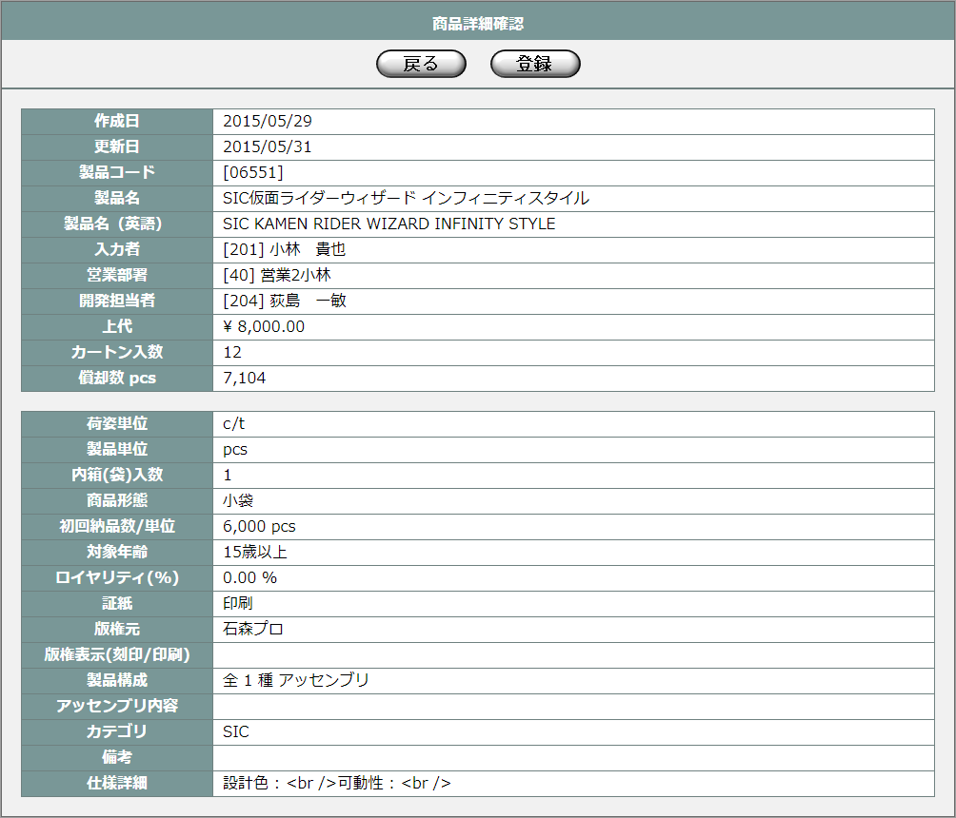

4 | U-02-03-4 |  | エラーダイアログ |  | 商品詳細データの入力時にエラーがあった場合に通知する画面。この画面は前画面(U-02-03-2)上に表示するJavaScript制御のアラートボックスである。

画面レイアウト

 |  |  |  |  |  | ・Google Chromeの場合 |  |  |  |  |  |  |  | ・Microsoft Edgeの場合
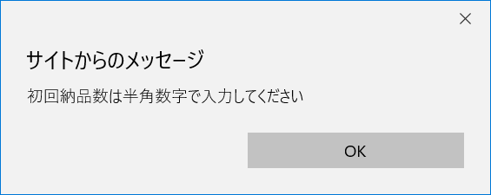

5 | U-02-03-5 |  | 詳細登録完了 |  | 商品詳細データの登録完了を通知する画面。この画面は前画面(U-02-03-3)と同ウィンドウで遷移する
画面レイアウト

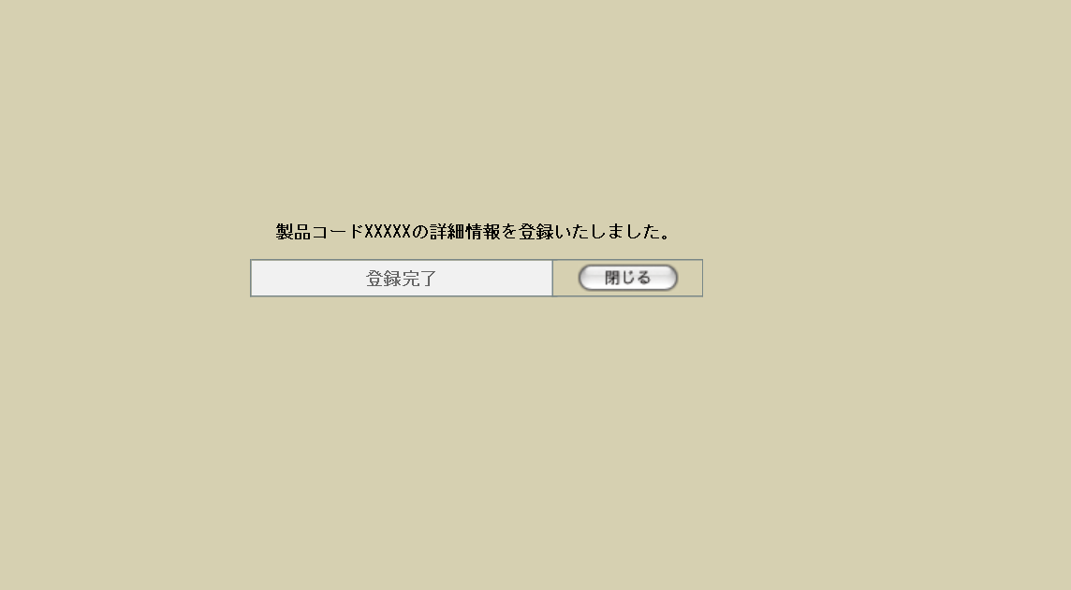

6 | U-02-03-6 |  | 詳細登録エラー |  | 商品詳細データの登録時にエラーが発生したことを通知する画面。この画面は前画面(U-02-03-4)とは別ウィンドウで表示する。

画面レイアウト



項目定義
No. | 名称 |  |  | 部品 |  |  | I/O |  | 必須 | 形式 |  |  | 桁数 | 下限 | 上限 | 初期値
1 | 詳細項目名 |  |  | ラベル |  |  | O |  | - | - |  |  | - | - | - | -
2 | 作成日 |  |  | ラベル |  |  | O |  | - | - |  |  | - | - | - | m_product.dtminsertdate
3 | 製品コード |  |  | ラベル |  |  | O |  | - | - |  |  | - | - | - | m_product.strproductcode
4 | 製品名 |  |  | ラベル |  |  | O |  | - | - |  |  | - | - | - | m_product.strproductname
5 | 製品名（英語） |  |  | ラベル |  |  | O |  | - | - |  |  | - | - | - | m_product.strproductenglishname
6 | 入力者 |  |  | ラベル |  |  | O |  | - | - |  |  | - | - | - | m_product.lnginputusercodeからm_user.struserdisplaycodeとm_user.struserdisplaynameを取得

7 | 営業部署 |  |  | ラベル |  |  | O |  | - | - |  |  | - | - | - | m_product.lnginchargegroupcodeからm_group.strdisplaycodeとm_group.strgroupdisplaynameを取得

8 | 開発担当者 |  |  | ラベル |  |  | O |  | - | - |  |  | - | - | - | m_product.lnginchargeusercodeからm_user.struserdisplaycodeとm_user.struserdisplaynameを取得

9 | 上代 |  |  | ラベル |  |  | O |  | - | - |  |  | - | - | - | m_product.curretailprice
10 | カートン入数 |  |  | ラベル |  |  | O |  | - | - |  |  | - | - | - | m_product.lngcartonquantity
11 | 償却数 pcs |  |  | ラベル |  |  | O |  | - | - |  |  | - | - | - | m_product.lngproductionquantity
12 | 設定【1】 |  |  | ボタン |  |  | I |  |  | - |  |  | - | - | - | 固定値「設定」
13 | PREVIEW |  |  | ボタン |  |  | I |  | - | - |  |  | - | - | - | 固定値「PREVIEW」
14 | 閉じる【1】 |  |  | ボタン |  |  | I |  | - | - |  |  | - | - | - | 固定値「閉じる」
15 | PRINT |  |  | ボタン |  |  | I |  | - | - |  |  | - | - | - | 固定値「PRINT」
16 | 作成日 |  |  | ラベル |  |  | O |  | - | - |  |  | - | - | - | m_product.dtminsertdate
17 | 製品コード |  |  | ラベル |  |  | O |  | - | - |  |  | - | - | - | m_product.strproductcode
18 | 製品名 |  |  | ラベル |  |  | O |  | - | - |  |  | - | - | - | m_product.strproductname
19 | 製品名（英語） |  |  | ラベル |  |  | O |  | - | - |  |  | - | - | - | m_product.strproductenglishname
20 | 営業部署 |  |  | ラベル |  |  | O |  | - | - |  |  | - | - | - | m_product.lnginchargegroupcodeからm_group.strgroupdisplaycodeとm_group.strgroupdisplaynameを取得

21 | 開発担当者 |  |  | ラベル |  |  | O |  | - | - |  |  | - | - | - | m_product.lnginchargeusercodeからm_user.struserdisplaycodeとm_user.struserdisplaynameを取得

22 | 上代 |  |  | ラベル |  |  | O |  | - | - |  |  | - | - | - | m_product.curretailprice
23 | カートン入数 |  |  | ラベル |  |  | O |  | - | - |  |  | - | - | - | m_product.lngcartonquantity
24 | 償却数 pcs |  |  | ラベル |  |  | O |  | - | - |  |  | - | - | - | m_product.lngproductionquantity
25 | 製品コード |  |  | テキストボックス |  |  | O |  | - | - |  |  | - | - | - | m_product.strproductcode
26 | 製品名 |  |  | テキストボックス |  |  | O |  | - | - |  |  | - | - | - | m_product.strproductname
27 | 荷姿単位 |  |  | プルダウン |  |  | I |  | - | - |  |  | - | - | - | m_productunitより取得
28 | 製品単位 |  |  | プルダウン |  |  | I |  | - | - |  |  | - | - | - | m_productunitより取得
29 | 内箱(袋)入数 |  |  | テキストボックス |  |  | I |  | - | 半角数字 |  |  | - | 1 | - | -
30 | 商品形態 |  |  | プルダウン |  |  | I |  | - | - |  |  | - | - | - | m_productformより取得
31 | 初回納品数 |  |  | テキストボックス |  |  | I |  | - | 半角数字 |  |  | - | 1 | - | -
32 | 初回納品時製品単位 |  |  | プルダウン |  |  | I |  | - | - |  |  | - | - | - | m_productunitより取得
33 | 対象年齢 |  |  | プルダウン |  |  | I |  | - | - |  |  | - | - | - | m_targetageより取得
34 | ロイヤリティ(%) |  |  | テキストボックス |  |  | I |  | - | 半角数字 |  |  | 14+4 | 0 | - | -
35 | 証紙 |  |  | プルダウン |  |  | I |  | - | - |  |  | - | - | - | m_certificateclassより取得
36 | 版権元 |  |  | プルダウン |  |  | I |  | - | - |  |  | - | - | - | m_copyrightより取得
37 | 版権備考 |  |  | テキストボックス |  |  | I |  | - | - |  |  | - | - | - | -
38 | 版権表示(刻印) |  |  | テキストボックス |  |  | I |  | - | - |  |  | - | - | - | -
39 | 版権表示(印刷物) |  |  | テキストボックス |  |  | I |  | - | - |  |  | - | - | - | -
40 | 製品構成 |  |  | テキストボックス |  |  | I |  | - | - |  |  | - | - | - | -
41 | アセンブリ内容 |  |  | テキストボックス |  |  | I |  | - | - |  |  | - | - | - | -
42 | 備考 |  |  | テキストボックス |  |  | I |  | - | - |  |  | - | - | - | -
43 | カテゴリ |  |  | プルダウン |  |  | I |  | - | - |  |  | - | - | - | -
44 | 仕様詳細 |  |  | テキストエリア |  |  | I |  | - | - |  |  | - | - | - | -
45 | 編集 |  |  | ボタン |  |  | I |  | - | - |  |  | - | - | - | ボタン画像
46 | 閉じる【2】 |  |  | ボタン |  |  | I |  | - | - |  |  | - | - | - | 固定値「閉じる」
47 | クリア |  |  | ボタン |  |  | I |  | - | - |  |  | - | - | - | 固定値「クリア」
48 | 確認 |  |  | ボタン |  |  | I |  | - | - |  |  | - | - | - | 固定値「確認」
49 | 戻る |  |  | ボタン |  |  | I |  | - | - |  |  | - | - | - | 固定値「戻る」
50 | 登録 |  |  | ボタン |  |  | I |  | - | - |  |  | - | - | - | 固定値「登録」
51 | 商品詳細データ |  |  | ラベル |  |  | O |  | - | - |  |  | - | - | - | 登録対象の商品詳細データ
52 | エラーメッセージ |  |  | ラベル |  |  | O |  | - | - |  |  | - | - | - | 下記エラーメッセージ参照
53 | OK |  |  | ボタン |  |  | I |  | - | - |  |  | - | - | - | 固定値「OK」
54 | 完了メッセージ |  |  | ラベル |  |  | O |  | - | - |  |  | - | - | - | 固定値(画面レイアウト参照)
55 | 製品コード |  |  | ラベル |  |  | O |  | - | - |  |  | - | - | - | m_product.strproductcode
56 | 閉じる【3】 |  |  | ボタン |  |  | I |  | - | - |  |  | - | - | - | 固定値「閉じる」
57 | エラーメッセージ |  |  | ラベル |  |  | O |  | - | - |  |  | - | - | - | 固定値(画面レイアウト参照)
58 | 製品コード |  |  | ラベル |  |  | O |  | - | - |  |  | - | - | - | m_product.strproductcode
59 | 閉じる【4】 |  |  | ボタン |  |  | I |  | - | - |  |  | - | - | - | 固定値「閉じる」

改修対象項目定義
No. | 名称 |  |  | 種別 | 改修内容
1 | 表示項目 |  |  | 変更 | 見積原価計算書フォーマット変更により、レイアウト図に記載の項目のみを対象とする。
2 | 設定 |  |  | 追加 | 見積原価計算書からは最低限のデータしか登録できないため、詳細データ登録画面へのリンクボタンを追加する。

動作定義
No. | 項目 |  |  |  | 動作 |  |  |  |  |  | 処理
1 | PREVIEW |  |  |  | クリック |  |  |  |  |  | 該当商品の商品プレビュー画面(U-02-03-1)を別ウィンドウで開く
2 | 閉じる【1】 |  |  |  | クリック |  |  |  |  |  | 本画面を閉じて商品一覧画面(U-02-02-1)の表示状態に戻る
3 | PRINT |  |  |  | クリック |  |  |  |  |  | 表示中の商品プレビュー画面(U-02-03-1)の印刷を行う
4 | 設定 |  |  |  | クリック |  |  |  |  |  | 詳細登録画面(U-02-03-2)を別ウィンドウで開く
5 | 編集 |  |  |  | クリック |  |  |  |  |  | 仕様詳細編集画面(改修対象外)を別ウィンドウで開く
6 | 閉じる【2】 |  |  |  | クリック |  |  |  |  |  | 入力中の内容をすべて破棄して本画面(U-02-03-2)を閉じ、商品一覧画面(U-02-03)の表示状態に戻る

7 | クリア |  |  |  | クリック |  |  |  |  |  | 入力中の内容をすべてクリアする
8 | 確認 |  |  |  | クリック |  |  |  |  |  | バリデーションチェック
9 | 戻る |  |  |  | クリック |  |  |  |  |  | 詳細登録画面に同ウィンドウで遷移する。遷移前に入力していた内容は遷移後の入力画面にそのまま表示される。

10 | 登録 |  |  |  | クリック |  |  |  |  |  | 商品詳細データ登録
11 | OK |  |  |  | クリック |  |  |  |  |  | 本ダイアログ(U-02-03-4)を閉じて詳細登録画面の表示状態に戻る
12 | 閉じる【3】 |  |  |  | クリック |  |  |  |  |  | 本画面(U-02-03-5)を閉じて元ウィンドウは商品検索画面(U-02-02)をロードする
14 | 閉じる【4】 |  |  |  | クリック |  |  |  |  |  | 本画面(U-02-03-6)を閉じて詳細登録画面の表示状態に戻る。遷移前に入力していた内容は遷移後の入力画面にそのまま表示される。

処理定義
No. | 処理名 |  |  |  |  | 処理内容
1 | バリデーションチェック |  |  |  |  | 1 | 何も入力されていない状態だった場合、エラーメッセージNo.1をセットする
 |  |  |  |  |  | 2 | 以下のいずれか1件以上の入力値に半角数字以外の文字があった場合、エラーメッセージNo.2をセットする
 |  |  |  |  |  |  |  | 内箱(袋)入数(lngboxquantity)
 |  |  |  |  |  |  |  | 初回納品数(lngfirstdeliveryquantity)
 |  |  |  |  |  |  |  | ロイヤリティ(%)(lngroyalty) ※1
 |  |  |  |  |  |  |  | 製品構成(strproductcomposition)
 |  |  |  |  |  | 3 | 初回納品数と初回納品時製品単位のどちらか片方のみが入力されている場合、エラーメッセージNo.3をセットする ※2

 |  |  |  |  |  | 4 | 版権元と版権備考がどちらも未入力の場合、エラーメッセージNo.4をセットする
 |  |  |  |  |  | 5 | エラーメッセージがセットされている場合、エラーダイアログ(U-02-03-4)を表示する
 |  |  |  |  |  | 6 | エラーがなければ詳細登録確認画面(U-02-03-3)に同ウィンドウで遷移する
2 | 商品詳細データ登録 |  |  |  |  | 1 | 以下のデータが入力されている場合、m_productの該当カラムを更新する
 |  |  |  |  |  |  |  | 1 | 荷姿単位 |  |  | lngpackingunitcode
 |  |  |  |  |  |  |  | 2 | 製品単位 |  |  | lngproductunitcode
 |  |  |  |  |  |  |  | 3 | 内箱(袋)入数 |  |  | lngboxquantity
 |  |  |  |  |  |  |  | 4 | 商品形態 |  |  | lngproductionunitcode
 |  |  |  |  |  |  |  | 5 | 初回納品数 |  |  | lngfirstdeliveryquantity
 |  |  |  |  |  |  |  | 6 | 初回納品時製品単位 |  |  | lngfirstdeliveryunitcode
 |  |  |  |  |  |  |  | 7 | 対象年齢 |  |  | lngtargetagecode
 |  |  |  |  |  |  |  | 8 | ロイヤリティ(%) |  |  | lngroyalty
 |  |  |  |  |  |  |  | 9 | 証紙 |  |  | lngserificateclasscode
 |  |  |  |  |  |  |  | 10 | 版権元 |  |  | lngcopyrightcode
 |  |  |  |  |  |  |  | 11 | 版権備考 |  |  | strcopyrightnote
 |  |  |  |  |  |  |  | 12 | 版権表示(刻印) |  |  | strcopyrightdisplaystamp
 |  |  |  |  |  |  |  | 13 | 版権表示(印刷物) |  |  | strcopyrightdisplayprint
 |  |  |  |  |  |  |  | 14 | 製品構成 |  |  | strproductcomposition
 |  |  |  |  |  |  |  | 15 | アセンブリ内容 |  |  | strassemblycontents
 |  |  |  |  |  |  |  | 16 | カテゴリ |  |  | lngcategorycode
 |  |  |  |  |  |  |  | 17 | 備考 |  |  | strnote
 |  |  |  |  |  |  |  | 18 | 仕様詳細 ※3 |  |  | strspecificationdetails
 |  |  |  |  |  |  |  | 19 | 更新日 ※4 |  |  | dtmupdatedate
 |  |  |  |  |  | 2 | 更新の際にエラーが発生しなければ、完了画面(U-02-03-5)に同ウィンドウで遷移する
 |  |  |  |  |  | 3 | 更新時にエラーが発生した場合、エラー画面(U-02-03-6)を別ウィンドウで開く
 | ※1 | DBのカラム名は「lng～」だがデータ型はnumeric(14,4)なので小数もOKとなる
 | ※2 | どちらも入力されていない場合はエラーとしない
 | ※3 | HTMLタグが含まれることがあるため、適切なエスケープ処理を行う
 | ※4 | 画面上に表示されている情報ではない。システム日付を使用する

エラーメッセージ
No. | エラー内容 |  |  |  |  |  |  |  |  |  | エラーメッセージ
1 | バリデーションチェックNo.1でエラー発生 |  |  |  |  |  |  |  |  |  | 入力された項目がありません。登録を中止する場合は入力画面で「閉じる」ボタンを押してください

2 | バリデーションチェックNo.2でエラー発生 |  |  |  |  |  |  |  |  |  | 〇〇は半角数字で入力してください ※
3 | バリデーションチェックNo.3でエラー発生 |  |  |  |  |  |  |  |  |  | 初回納品の納品数と単位はどちらも入力する必要があります
4 | バリデーションチェックNo.4でエラー発生 |  |  |  |  |  |  |  |  |  | 版権元が入力されていません。プルダウンに版権元が含まれていない場合は版権備考に入力してください。版権ものではない場合は「なし」を選択してください。

 | ※ | 「〇〇」には該当する項目名(「荷姿単位」等)が入る

商品修正
画面定義
共通情報 |  | プロジェクト名 |  | 株式会社クワガタ様向け KID'S 受発注機能改修 |  |  |  |  |  |  |  | 作成者 | solcom
 |  | システム名 |  | Kuwagata Integrated Dealing System (KID'S) |  |  |  |  |  |  |  | 作成日付 | 2019-02-19
 |  | 工程名 |  | 基本設計 |  |  |  |  |  |  |  | バージョン | 0.6
 |  | ドキュメントID |  | KIDS0002 |  |  |  |  |  |  |  | 更新者
 |  | ドキュメント名 |  | 基本設計 画面設計書 |  |  |  |  |  |  |  | 更新日付
書誌情報 |  | 画面ID |  | U-02-04
 |  | 画面の名称 |  | 商品修正
 |  | 概要 |  | 本改修により廃止。商品データの修正は見積原価計算書プレビュー画面より行われる。

画面レイアウト

本改修により廃止

派生画面
なし

項目定義
No. | 名称 |  | 部品 |  | I/O | 必須 | 形式 |  | 桁数 | 下限 | 上限 | 初期値
- | - |  | - |  | - | - | - |  | - | - | - | -

動作定義
No. | 項目 |  |  | 動作 |  |  |  | 処理
- | - |  |  | - |  |  |  | -

備考
1 | 本改修により廃止

商品削除
画面定義
共通情報 |  | プロジェクト名 |  | 株式会社クワガタ様向け KID'S 受発注機能改修 |  |  |  |  |  |  |  | 作成者 | solcom
 |  | システム名 |  | Kuwagata Integrated Dealing System (KID'S) |  |  |  |  |  |  |  | 作成日付 | 2019-02-19
 |  | 工程名 |  | 基本設計 |  |  |  |  |  |  |  | バージョン | 0.6
 |  | ドキュメントID |  | KIDS0002 |  |  |  |  |  |  |  | 更新者
 |  | ドキュメント名 |  | 基本設計 画面設計書 |  |  |  |  |  |  |  | 更新日付
書誌情報 |  | 画面ID |  | U-02-05
 |  | 画面の名称 |  | 商品削除
 |  | 概要 |  | 本改修により廃止。商品データの削除は見積原価計算書プレビュー画面より行われる。

画面レイアウト

本改修により廃止

派生画面
なし

項目定義
No. | 名称 |  | 部品 |  | I/O | 必須 | 形式 |  | 桁数 | 下限 | 上限 | 初期値
- | - |  | - |  | - | - | - |  | - | - | - | -

動作定義
No. | 項目 |  |  | 動作 |  |  |  | 処理
- | - |  |  | - |  |  |  | -

備考
1 | 本改修により廃止

締め処理
画面定義
共通情報 |  | プロジェクト名 |  | 株式会社クワガタ様向け KID'S 受発注機能改修 |  |  |  |  |  |  | 作成者 | solcom
 |  | システム名 |  | Kuwagata Integrated Dealing System (KID'S) |  |  |  |  |  |  | 作成日付 | 2019-02-19
 |  | 工程名 |  | 基本設計 |  |  |  |  |  |  | バージョン | 0.6
 |  | ドキュメントID |  | KIDS0002 |  |  |  |  |  |  | 更新者
 |  | ドキュメント名 |  | 基本設計 画面設計書 |  |  |  |  |  |  | 更新日付
書誌情報 |  | 画面ID |  | M-03-01
 |  | 画面の名称 |  | 締め処理
 |  | 概要 |  | 締め処理を行う画面。本画面はメインメニュー(U-00-03)と同ウィンドウで遷移する。本画面には経理担当者以外アクセスできない。

画面レイアウト
新レイアウト

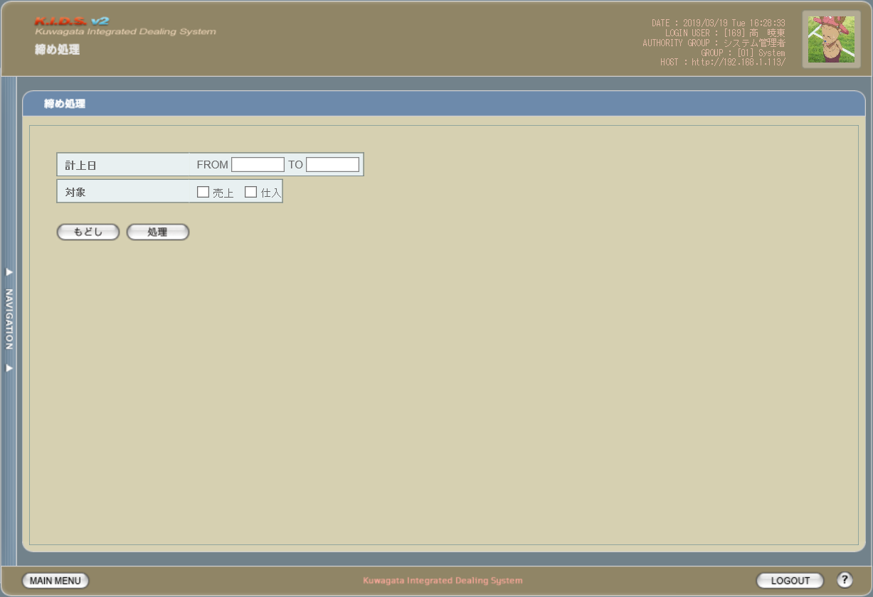

旧レイアウト

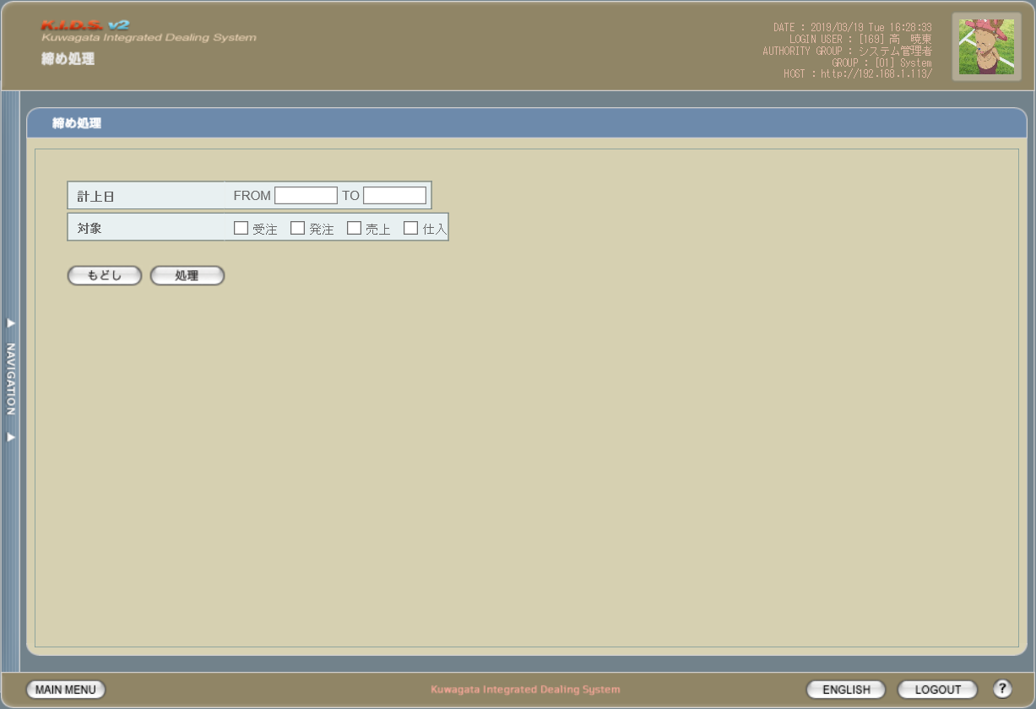

派生画面
なし

項目定義
No. | 名称 |  | 部品 |  | I/O | 必須 | 形式 | 桁数 | 下限 | 上限 | 初期値
1 | 計上日FROM |  | テキストボックス |  | I | - | yyyy/mm/dd | 4+2+2 | - | - | -
2 | 計上日TO |  | テキストボックス |  | I | - | yyyy/mm/dd | 4+2+2 | - | - | -
3 | 対象/売上 |  | チェックボックス |  | I | - | - | - | - | - | OFF
4 | 対象/仕入 |  | チェックボックス |  | I | - | - | - | - | - | OFF
5 | もどし |  | ボタン |  | I | - | - | - | - | - | 固定値「もどし」
6 | 処理 |  | ボタン |  | I | - | - | - | - | - | 固定値「処理」

改修対象項目定義
No. | 名称 |  | 種別 | 改修内容
1 | 対象/受注 |  | 削除 | 受注・発注のステータス管理機能改修により削除
2 | 対象/発注 |  | 削除

動作定義
No. | 項目 |  | 動作 |  |  |  | 処理
- | - |  | - |  |  |  | 動作には変更なし

